Planilha1
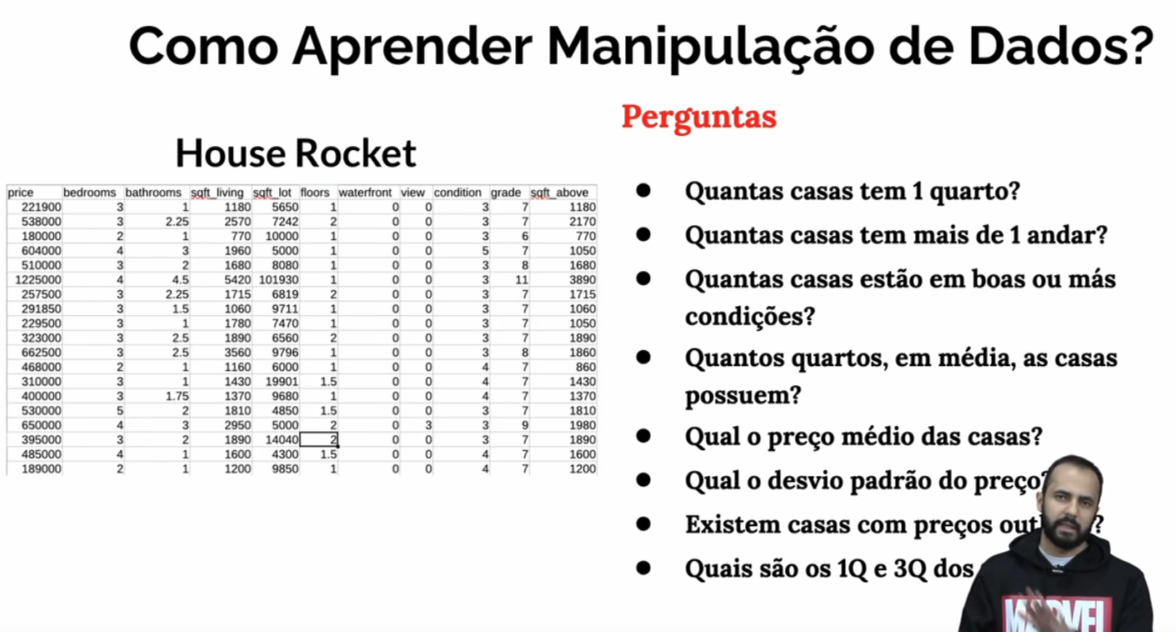
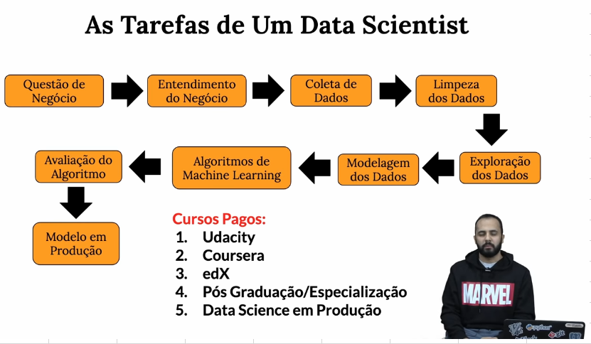
Manipulando Dados: | Estudo de SQL:
Biblioteca Pandas Ok | Tabelas e Schemas.
Selecionar colunas Ok | Relações entre as tabelas (Chaves).
Filtrar Linhas Ok | Modelagem de dados (Fato e dimensão).
GroupBy Ok | Sintaxe.
Função Lambda Rev | SubQueries.
União de dados (Merge e concat) Rev | Agregações (GroupBy).
Analise de dados: | Windows Function.
Biblioteca PlotLy Ok
Geração de graficos Ok | Storytelling.
Calculos de correlações (Faltante) | Apresentação de resultados.
Validação de hipotese (Faltante)

Machine Learning:
Linear Regression.
Decision Tree.
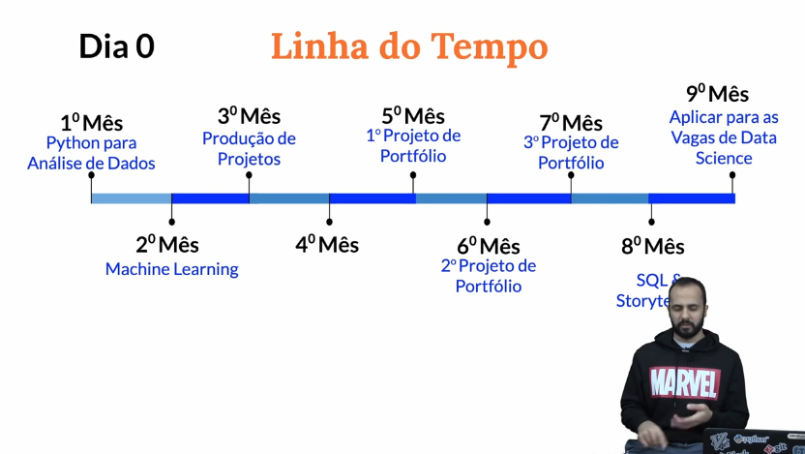
Random Forest.
Extra Trees.
K-Means.
Cluster Hierarquico.
ARIMA

Pergts sobre ML:
O que é?
Como usar (Treinar e Usar)?
Quais as metria para medir performance? (3 em media)

